الأكواد
اسم المتجر | الرمز | رمز QR
متجر الذهب الراقي | ACT-GOLD-1001 | 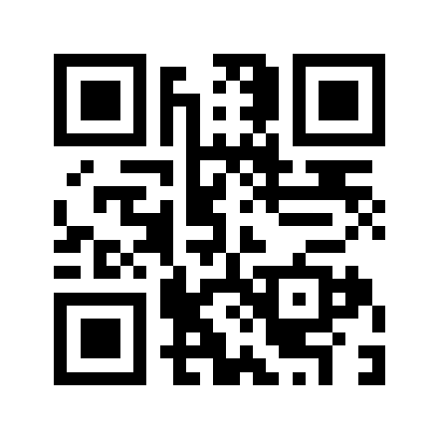
Offers Tech Store | PROMO-X7K9M2 | 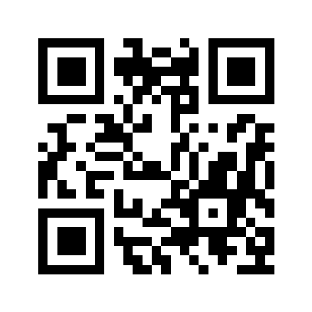
سوبر ماركت النور | WIN-2026-ABCDE | 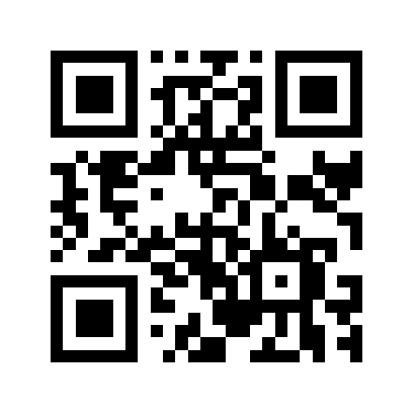
كافيه المروة | STORE-QR-7788 | 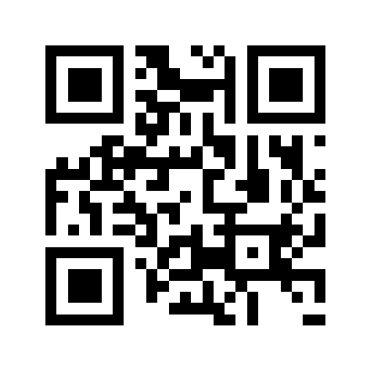
صيدلية الشفاء | PHARM-55ZZ99 | 